Stats_Joueurs
Nom libelle | Exemple | Description
Player | Aaron Hunt | Nom du joueur | 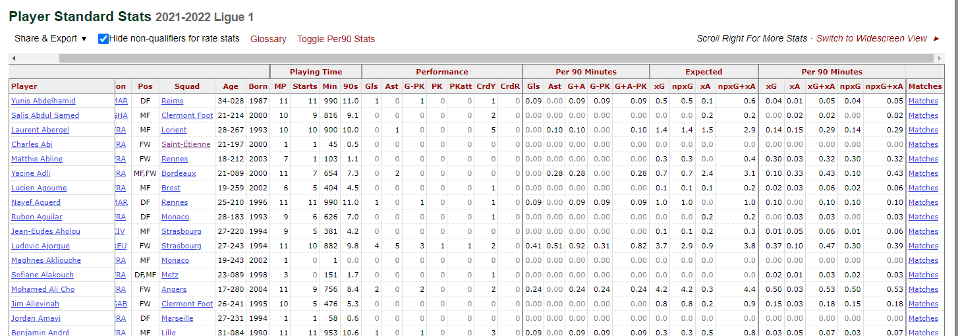
Nation | de GER | Nation du joueur
Pos | MF,FW | Position du joueur
Squad | Hamburger SV | Equipe du joueur
Age | 30 | Age du joueur
Born | 1986.0 | Année de naissance
MP | 28 | Matchs joués
Starts | 26 | Matchs débutés
Min | 2081 | Nombre de minute joués
90s | 23.1 | Minutes joués divisés / 90
Gls | 3 | Nombre de buts marqués
Ast | 2 | Nombre de passe décisives
G-PK | 2 | Nombre de buts marqués hors pénalty
PK | 1 | Nombre de buts sur pénalty
PKatt | 1 | Nombre de penalty loupés
CrdY | 1 | Nombre de carton jaune
CrdR | 0 | Nombre de carton rouge
Gls/90 | 0.13 | Nombre de buts / 90 min
Ast/90 | 0.09 | Nombre de passe décisives / 90 min
G+A | 0.22 | Nombre de buts + passe decisives / 90 min
G-PK/90 | 0.09 | Nombre de buts marqués hors pénalty / 90 min
G+A-PK | 0.17 | Nombre de buts hors pénalty + passe decisives / 90 min
xG | 2.8 | Expected goals
npxG | 2.1 | Expected goals sans les pénaltys
xA | 5.6 | Expected assisted
npxG+xA | 7.6 | Expected goals sans les pénaltys + Expected asssted
Xg/90 | 0.12 | Expected goals / 90 min
Xa/90 | 0.23 | Expected assisted / 90 min
xG+xA | 0.35 | Expected goals / 90 min + Expected asssted / 90 min
npxG/90 | 0.09 | Expected goals sans les pénaltys / 90 min
npxG+xA/90 | 0.32 | Expected goals sans les pénaltys /90 min + Expected asssted / 90 min
Sh | 27.0 | Nombre de tirs (n'inclus pas les pénaltys)
SoT | 6 | Nombre de tirs cadrés (n'inclus pas les pénaltys)
SoT% | 22.2 | % de tirs cadrés
Sh/90 | 1.17 | Nombre de tirs (n'inclus pas les pénaltys) / 90 min
SoT/90 | 0.26 | Nombre de tirs cadrés (n'inclus pas les pénaltys) / 90 min
G/Sh | 0.07 | Nombre de buts / tirs
G/SoT | 0.33 | Nombre de burs / tirs cadrés
Dist | 23.4 | Distance moyenne pour les buts (yards)
FK | 10.0 | Nombre de tirs sur coup franc
npxG/Sh | 0.08 | Expected goals sans les pénaltys / tirs
G-xG | 0.2 | Différence buts - Excepted goals
np:G-xG | -0.1 | Différence buts - Excepted goals (sans les pénaltys)
Cmp | 883.0 | Nombre de passe réussie total
Att | 1229.0 | Nombre de passe tentés
Cmp% | 71.8 | % de passe réussie
TotDist | 16889.0 | Distance total des passes réussie (yards)
PrgDist | 5315.0 | Distance total des passes vers l'avant (yards)
Cmp_short | 406.0 | Nombre de passe réussie (entre 5 et 15 yards)
Att_short | 480.0 | Nombre de passe tentés (entre 5 et 15 yards)
Cmp%_short | 84.6 | % de passe réussie (entre 5 et 15 yards)
Cmp_medium | 292.0 | Nombre de passe réussie (entre 15 et 30 yards)
Att_medium | 376.0 | Nombre de passe tentés (entre 15 et 30 yards)
Cmp%_medium | 77.7 | % de passe réussie (entre 15 et 30 yards)
Cmp_long | 165.0 | Nombre de passe réussie (plus de 30 yards)
Att_long | 303.0 | Nombre de passe tentés (plus de 30 yards)
Cmp%_long | 54.5 | % de passe réussie (plus de 30 yards)
A-xA | -3.6 | Différence assist - Excepted assist
KP | 65.0 | Passes avant un tir
1/3 | 83.0 | Passes dans le dernier tier du terrain et qui finis par un tir
PPA | 31.0 | Passes réussie dans la surface
CrsPA | 5.0 | Passes réussie dans la surface qui finis sur une frappe ?????
Prog | 97.0 | ????????
Live | 977.0 | Passe dans le jeu
Dead | 252.0 | Passe sur coup de pieds arrêtes
TB | 11.0 | Passe reussie entre défenseurs et zone attaque
Press | 245.0 | Passe effecutue sous la pression
Sw | 67.0 | Passe + de 40 m dans la largeur
Crs | 66.0 | Centres
CK | 123.0 | Corners
In | 35.0 | Corners rentrant
Out | 41.0 | Corners sortant
Str | 14.0 | Corners droit
Ground | 672.0 | Passe au sol
Low | 236.0 | Passe basse
High | 321.0 | Passe haute
Left | 999.0 | Passe pieds droit
Right | 137.0 | Passe pieds gauche
Head | 42.0 | Passe de la tête
TI | 23.0 | Passe sur coup franc
Other | 9.0 | Passes autres
Off | 5.0 | Passe en hors jeux
Out.1 | 29.0 | Passe en dehors des limites
Int | 29.0 | Passes interceptées
Blocks | 49.0 | Passes contrées
SCA | 102.0 | Action menant à un tir
SCA90 | 4.25 | Action menant à un tir / 90 min
PassLive | 54.0 | Passe dans le jeu amenant à un tir
PassDead | 43.0 | Passe sur coups de pieds arreté amenant à un tir
Drib | 1.0 | Dribble réussie amenant à un tir
Fld | 2.0 | Faute qui conduit à un tir
Def | 1.0 | Actions défensive amenant à un tir
GCA | 6.0 | Action menant à un but
GCA90 | 0.25 | Action menant à un but / 90 min
PassLive_AMB | 5.0 | Passe dans le jeu amenant à un but
PassDead_AMB | 1.0 | Passe sur coups de pieds arreté amenant à un but
Drib_AMB | 0.0 | Dribble réussie amenant à un but
Sh_AMB | 0.0 | Tir amenant à un but
Fld_AMB | 0.0 | Faute qui conduit à un but
Def_AMB | 0.0 | Actions défensive amenant à un but
Tkl | 30.0 | Nombre de joueurs taclés
TklW | 22.0 | Nombre de joueurs avec tacles réussie
Def 3rd | 12.0 | Nombre de tacle dans le 1/3 du terrain
Mid 3rd | 16.0 | Nombre de tacle dans le 2/3 du terrain
Att 3rd | 2.0 | Nombre de tacle dans le 3/3 du terrain
Tkl_dribble | 5.0 | Nombre de dribbleur taclés
Tkl% | 13.5 | % de tacles réussie
Past | 32.0 | Nombre de fois ou le dribleur est passé
Succ | 135.0 | Nombre de pression réussie
% | 27.9 | Pourcentage de préssion réussie
Def 3rd_pression | 102.0 | Nombre de pression dans le 1/3 du terrain
Mid 3rd_pression | 261.0 | Nombre de pression dans le 2/3 du terrain
Att 3rd_pression | 121.0 | Nombre de pression dans le 3/3 du terrain
ShSv | 0.0 | Nombre de tirs bloqués (tir qui était cadrés)
Pass | 28.0 | Nombre de passes intercepté
Tkl+Int | 44.0 | Nombre de joueurs taclés + interceptions
Clr | 21.0 | Nombre de dégagement
Err | 0.0 | Nombre d'erreur conduisant à un buts adverse
Touches | 1475.0 | Nombre de fois ou le joueurs a reçu un ballon
Def Pen | 28.0 | Nombre de ballon touchés dans sa surface
Att Pen | 68.0 | Nombre de ballon touchés dans la surface adv
Succ% | 58.3 | % de dribble réussie
#Pl | 23.0 | Nombre de joueurs dribblés
Megs | 4.0 | Nombre de petit pont
Carries | 892.0 | Nombre de contrôle dans les pieds
CPA | 7.0 | Nombre de ballon contrôle dans la surface adv
Mis | 45.0 | Nombre de fois ou le contrôle a été réussie
Dis | 42.0 | Nombre de fois ou le joueurs a perdu le ballon après un tacle
Targ | 1176.0 | Nombre de fois ou le joueurs a été la cible d'une passe
Rec | 893.0 | Nombre de passe reçu
Rec% | 75.9 | % de passe reçu
Prog_recevant | 178.0 | Passe vers l'avant reçu
Mn/MP | 74 | Minutes par match joués
Min% | 68.0 | % minutes joués
Mn/Start |  | Minutes par match débutés
Compl | 14.0 | Nombre de matchs complet
Subs | 2 | Nombre de matchs remplaçant
Mn/Sub |  | Nombre de minutes par matchs remplacant
unSub | 0 | Match sans rentrés en jeu
PPM | 1.07 | Point par match
onG | 22.0 | Nombre de buts marqué par l'equipe quand sur le terrain
onGA | 34.0 | Nombre de buts encaissés quand sur le terrain
+/- | -12.0 | Différence buts marqués encaissés
+/-90 | -0.52 | Différence buts marqués encaissés / 90 min
On-Off | 0.58 | Différence buts sur le terrain - quand remplacant
onxG | 27.0 | Excepted Goal de l'équipe quand sur le terrain
onxGA | 31.3 | Excepted Assist de l'équipe quand sur le terrain
xG+/- | -4.3 | Différence buts - Excepted Goal de l'équipe quand sur le terrain
xG+/-90 | -0.18 | Différence buts - Excepted Goal de l'équipe quand sur le terrain / 90 min
Off_diff_tit_remp | 0.94 | Différence excepted goals sur le terrain - quand remplacant
2CrdY | 0.0 | 2 cartons jaune dans le m^me matchs
Fls | 27 | Fautes commises
PKwon | 0.0 | Pénalty obtenu
PKcon | 0.0 | Pénalty concédé
OG | 0.0 | Buts contre son camps
Recov | 213.0 | Nombre de balles perdus récupérés
Won | 22.0 | Duels aériens gagnés
Lost | 37.0 | Duels aériens perdus
Won% | 37.3 | % duels aériens gagnés
League Name | Bundesliga | Nom de la ligue
League ID | 20 | Id de la ligue
Season | 2017-2018 | Saison

